Sheet1
Fee | Days | Project | Time perhari | Time | Cost
21500 | 27 | Inisiasi | 9 | 243 | 5224500
21500 | 29 | Planning | 9 | 261 | 5611500
21500 | 27 | Membuat produk backlog | 9 | 243 | 5224500
21500 | 18 | Membuat use case | 9 | 162 | 3483000
21500 | 27 | Website | 9 | 243 | 5224500
21500 | 59 | Mobile | 9 | 531 | 11416500
21500 | 59 | Membuat cost baseline | 9 | 531 | 11416500
Total |  |  |  |  | 47601000

Fee per jam | Nama Project | Duration jam per hari | Days | Durasi jam | Cost | Story planing | story actual
21500 | Menentukan tema proyek | 9 | 2 | 18 | 387000 | 2 | 2
21500 | Membuat stakeholder register | 9 | 4 | 36 | 774000 | 4 | 4
21500 | Membuat proyek charter | 9 | 21 | 189 | 4063500 | 21 | 21
21500 | Membuat ERD | 9 | 2 | 18 | 387000 | 2 | 2 | Sprint 1 | 387000 | 774000 | 4063500
21500 | Membuat table mahasiswa | 9 | 3 | 27 | 580500 | 3 | 3 | Sprint 2 | 387000 | 580500 | 774000 | 580500 | 387000 | 580500 | 580500 | 580500 | 580500 | 580500
21500 | Membuat table prodi | 9 | 4 | 36 | 774000 | 4 | 4 | Sprint 3 | 1548000 | 580500 | 1548000 | 1548000
21500 | Membuat table semester | 9 | 3 | 27 | 580500 | 3 | 3 | Sprint 4 | 1548000 | 1548000 | 387000
21500 | Membuat table scrum master | 9 | 2 | 18 | 387000 | 2 | 2 | Sprint 5 | 580500 | 387000 | 193500 | 193500 | 193500 | 387000 | 1548000 | 1741500
21500 | Membuat table tim | 9 | 3 | 27 | 580500 | 3 | 3 | Sprint 6 | 1935000 | 3870000 | 2322000 | 1935000 | 1354500
21500 | Membuat table member tim | 9 | 3 | 27 | 580500 | 3 | 3 | Sprint 7 | 3870000 | 3870000 | 3676500
21500 | Membuat table project | 9 | 3 | 27 | 580500 | 3 | 3
21500 | Membuat table peran | 9 | 3 | 27 | 580500 | 3 | 3
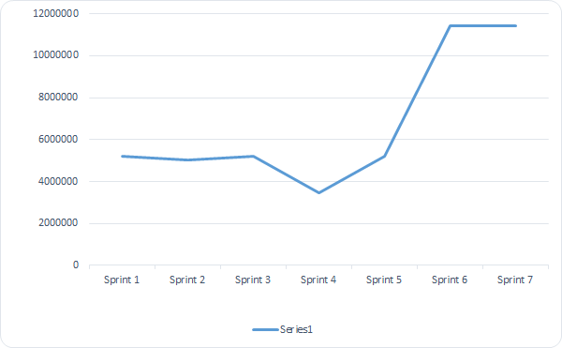
21500 | Membuat table MVP | 9 | 3 | 27 | 580500 | 3 | 3
21500 | Membuat product backlog | 9 | 8 | 72 | 1548000 | 8 | 8
21500 | Membuat schedule baseline | 9 | 3 | 27 | 580500 | 3 | 3
21500 | Membuat scope baseline | 9 | 8 | 72 | 1548000 | 8 | 8
21500 | Membuat user story | 9 | 8 | 72 | 1548000 | 8 | 8
21500 | Membuat use case | 9 | 8 | 72 | 1548000 | 8 | 8
21500 | Membuat class diagram | 9 | 8 | 72 | 1548000 | 8 | 8
21500 | Diskusi product owner | 9 | 2 | 18 | 387000 | 40 | 40
21500 | Membuat tema proyek | 9 | 3 | 27 | 580500 | 3 | 3
21500 | Membuat tim proyek | 9 | 2 | 18 | 387000 | 2 | 2
21500 | Membuat anggota proyek | 9 | 1 | 9 | 193500 | 1 | 1
21500 | Membuat wireframe | 9 | 1 | 9 | 193500 | 1 | 1
21500 | Membuat mockup | 9 | 1 | 9 | 193500 | 1 | 1
21500 | Membuat tema proyek | 9 | 2 | 18 | 387000 | 2 | 11
21500 | Membuat tim proyek | 9 | 8 | 72 | 1548000 | 4 | 11
21500 | Membuat anggota proyek | 9 | 9 | 81 | 1741500 | 2 | 10
21500 | Membuat tema proyek | 9 | 10 | 90 | 1935000 | 10 | 31
21500 | Membuat tim proyek | 9 | 20 | 180 | 3870000 | 20 | 20
21500 | Membuat anggota proyek | 9 | 12 | 108 | 2322000 | 12 | 12
21500 | Mobile | 9 | 10 | 90 | 1935000 | 10 | 10
21500 | Desain | 9 | 7 | 63 | 1354500 | 9 | 9
21500 | Membuat cost baseline | 9 | 20 | 180 | 3870000 | 20 | 20
21500 | Membuat burndown chart | 9 | 20 | 180 | 3870000 | 20 | 20
21500 | Membuat founding requirement | 9 | 19 | 171 | 3676500 | 20 | 20
Total |  |  |  |  | 47,601,000

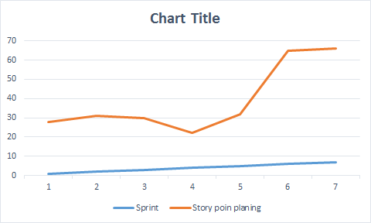

Sprint | Story poin planing
1 | 27
2 | 29
3 | 27
4 | 18
5 | 27
6 | 59
7 | 59

